Risicoveldfiche
Risicoveld
Analyse omstandigheden
RI&E
Risicobeheersing
Actieprogramma

 |  | Risico Inventaris & Evaluatie
 |  | Document nr: | 20150324 PPMO Venlo 20150625 Stairmaster | Ingangsdatum: | 2015-01-05
 |  | Document type: | Formulier | Revisie: | 3
 |  | Doc.eigenaar: | BuroQM

Risicoveld
Datum | 20150630 v3 |  |  | Sarier ® methode

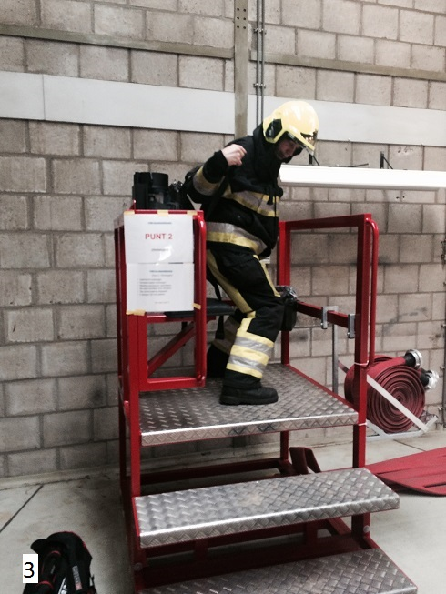
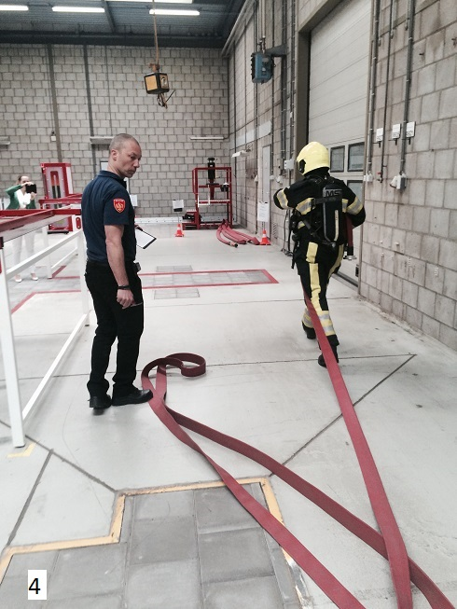
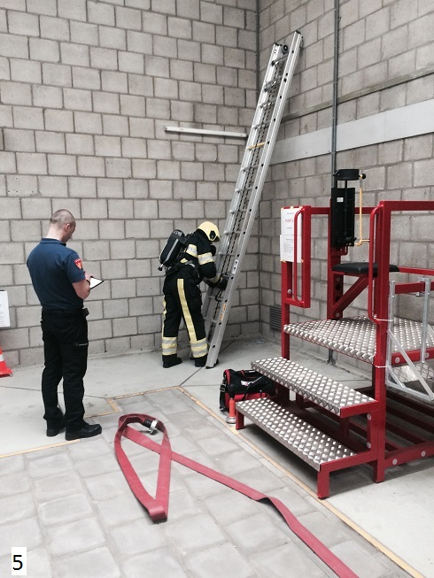
De PPMO test is gebaseerd op bijzondere functie-eisen op het gebied van klauteren en klimmen, hurken, knielen of kruipen, tillen, energetische belasting, rugbelasting en werken met armen boven schouderhoogte. Per bijzondere functie-eis worden uit de testen signalen voor verminderde belastbaarheid gesignaleerd. De fysieke test en deze RI&E bestaat uit 12 onderdelen en de traplooptest. De traplooptest is tijdens deze RI&E uitgevoerd in een trappenhuis op een externe locatie in Venlo. Aanwezig tijdens de RI&E: Janice Meerenburg Brandweer Nederland Programma coördinator M&B Ger Kitzen Zuid Limburg Vakgroep Arbeidsveiligheid Eric Mol Amsterdam Amstelland projectleider PPMO en ARBO-adviseur Peter de Vries VBV Geert Vossen Limburg Noord ARBO-adviseur Sander Huisman Limburg Noord Testleider Ludo Mullenders Buro QM Externe veiligheidskundige en uitvoerder van deze RI&E Jan Willems Limburg Noord Brandweervrijwilliger Venray en testpersoon Jack Swinkels Limburg Noord Projectleider PPMO Karla van As Brandweer Nederland Communicatieadviseur |  |  |  |  |  | 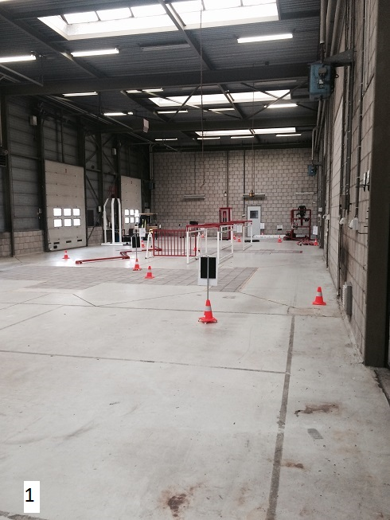 | 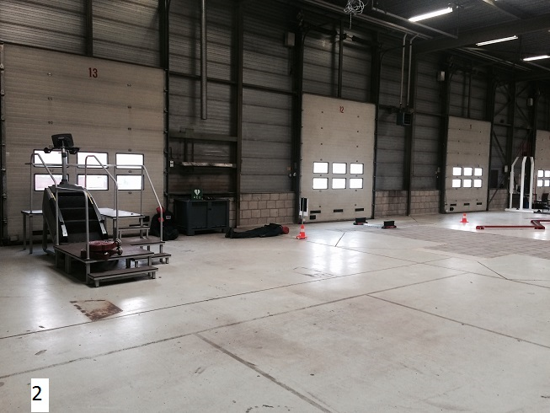

Aanvulling dd 20150630 op de RI&E met betrekking tot de PPMO, waarbij ten behoeve van de traplooptest gebruik wordt gemaakt van de STAIRMASTER. De test wordt uitgevoerd volgens een vastgesteld protocol. Doel van de test is om de piekbelasting van de deelnemer te toetsen. Dit onderdeel is beoordeeld op 2015-06-25. Locatie IFV Kemperbergerweg 783 in Arnhem. Aanwezig tijdens de RI&E aanvulling: Ellen Buskens (testleider PPMO VGGM) Hielke Bethlehem (vrijwilliger post Ede), deelnemer Jos Bischoff (testleider PPMO VGGM), staat achter de deelnemer en helpt met optuigen en afhangen. Ludo Mullenders Buro QM Externe veiligheidskundige en uitvoerder van deze aanvulling op de RI&E.

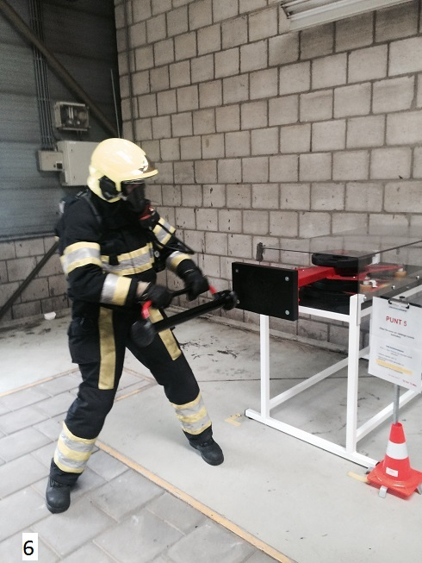
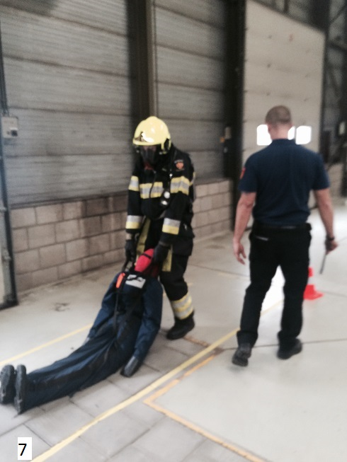
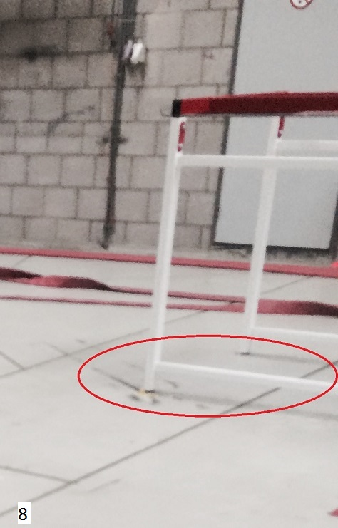
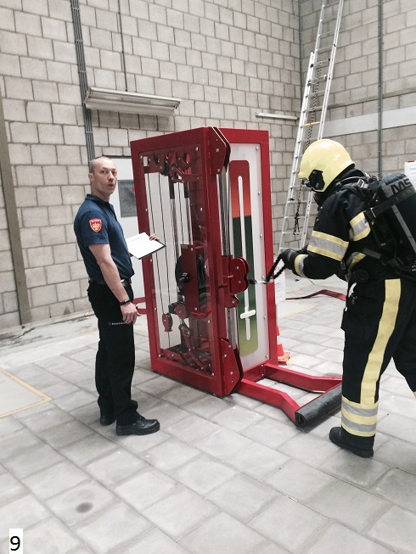

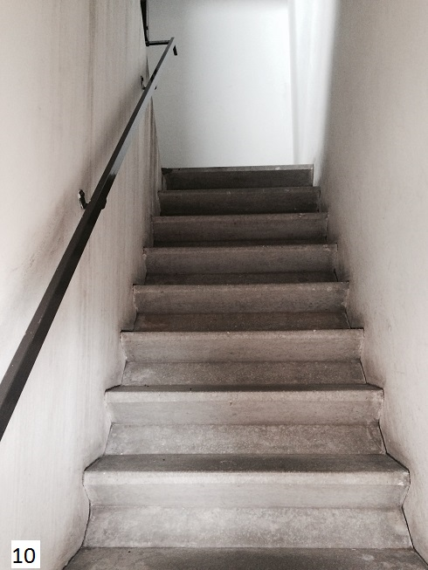
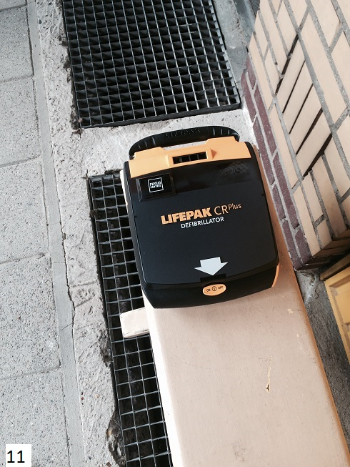
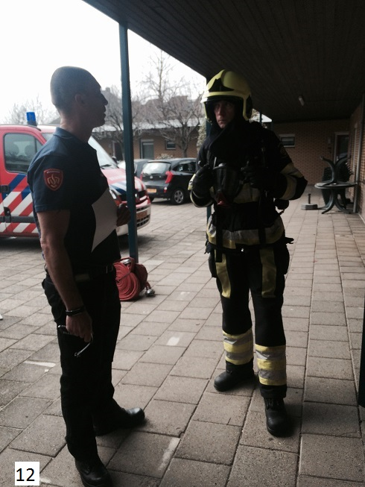
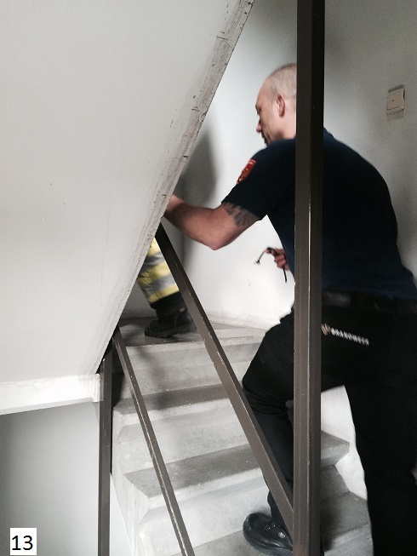

Aanvulling STAIRMASTER
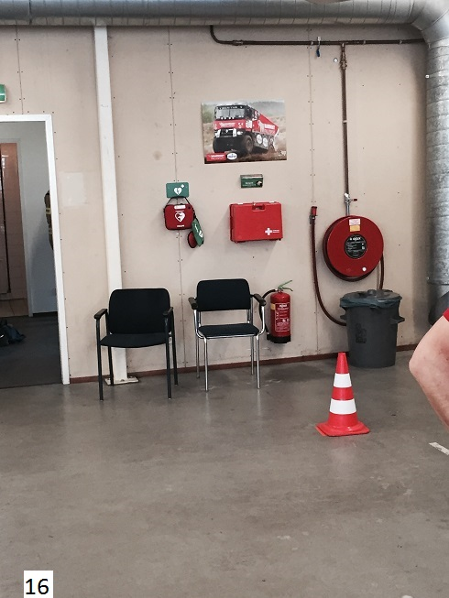
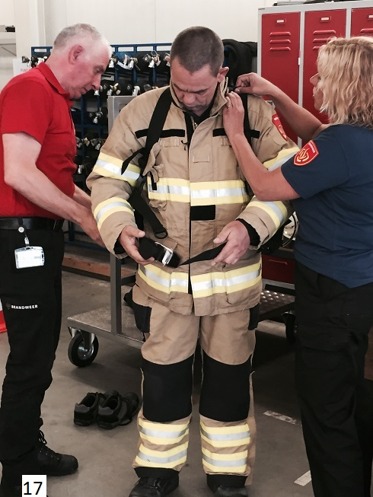
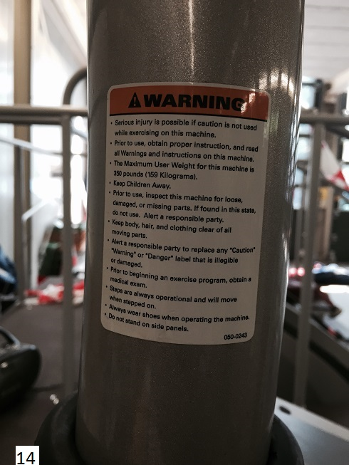
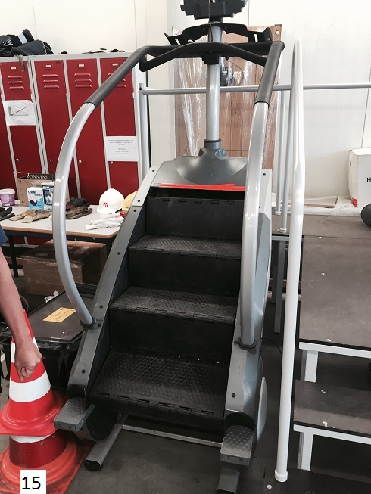

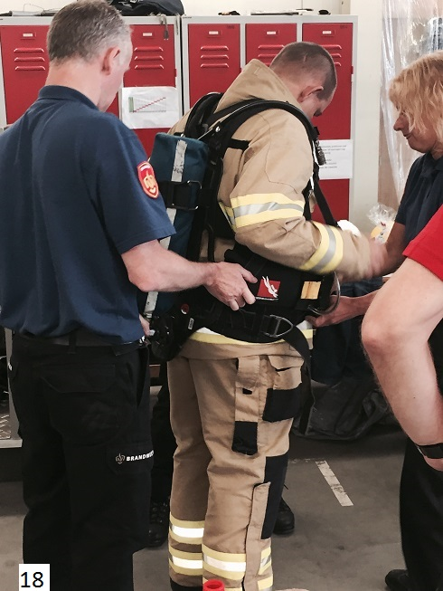
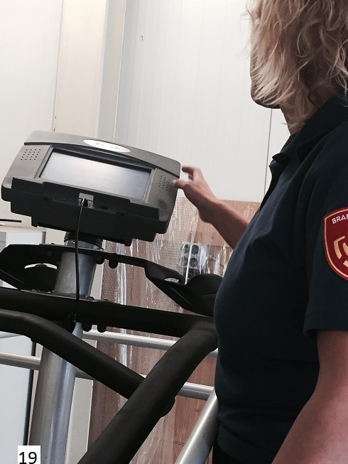
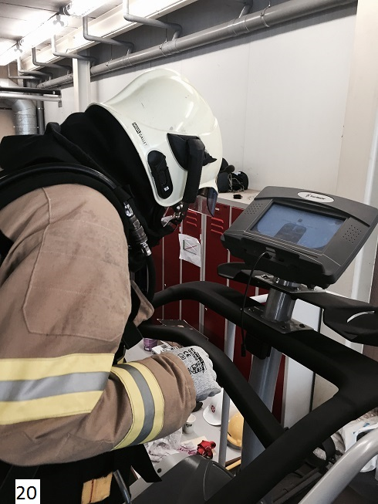
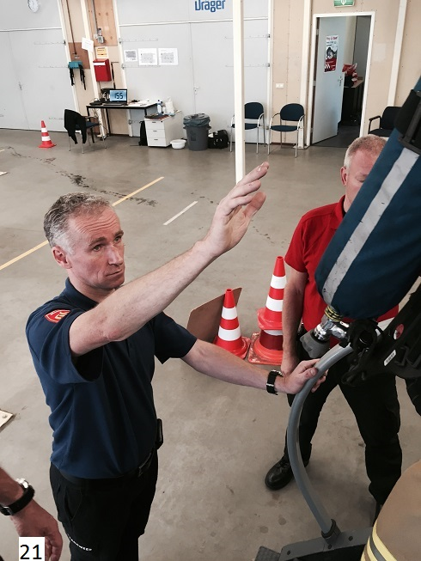

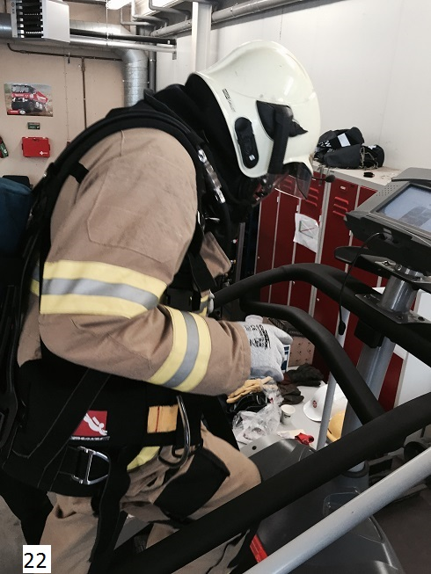
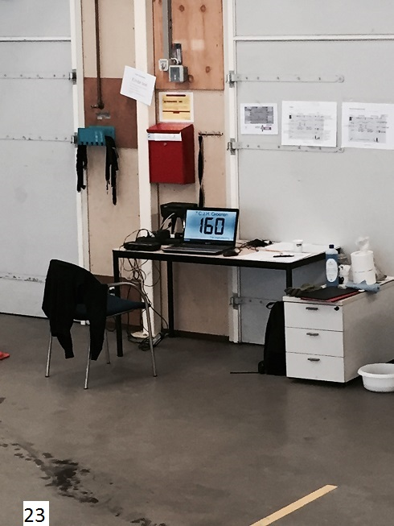

Analyse omstandigheden
Risicoveld
Analyse omstandigheden
RI&E
Risicobeheersing
Actieprogramma

 |  | Risico Inventaris & Evaluatie
 |  | Document nr: | 20150324 PPMO Venlo 20150625 Stairmaster | Ingangsdatum: | 2015-01-05
 |  | Document type: | Formulier | Revisie: | 3
 |  | Doc.eigenaar: | BuroQM

Analyse van de werkomstandigheden
Datum | 20150630 v3 |  |  |  | Sarier ® methode

Mens: |  |  |  | - - - | + + + | R nr.
Testpersoon krijgt instructie (foto 12 ook op de externe locatie) |  |  |  |  | +
Instructie wordt mondeling gegeven door de testleider, er is geen vastlegging bv. door middel van ondertekening door de testpersoon en de testleider. |  |  |  | -
De testleider is tijdens de uitvoering in de directe omgeving van de testpersoon. (foto 4, 5, 7, 9 en 13) Bij bv. onbalans of andere problemen kan hij corrigeren. |  |  |  |  | +
Gegevens van de borstband / hartslagmeter worden electronisch geregistreerd dmv het Polar II registratie-systeem. |  |  |  |  | +
Stairmaster: instructies worden gegeven, er is een recente gebruiksaanwijzing aanwezig. Registratie van de hartslag op 2 plaatsen. Waarschuwingsstickers aanwezig. (foto 14,15,19 en 23) |  |  |  |  | +

Uitrusting testlocatie: |  |  |  | - - - | + + + | R nr.
Sociale voorzieningen (keuken, toiletten, kleedruimte, douche, enz.). |  |  |  |  | +
Op beiden locaties is AED-apparatuur aanwezig en binnen handbereik (externe locatie foto 11 ). Tijdens de test en de rustperiodes worden de kandidaten permanent gemonitord. |  |  |  |  | +
Stairmaster: AED-apparatuur aanwezig. (foto 16) |  |  |  |  | +

Materialen: (grondstoffen, producten) |  |  |  | - - - | + + + | R nr.
nvt

Omgeving: |  |  |  | - - - | + + + | R nr.
De testlokatie tbv de 12 testonderdelen is ruim, beschut tegen weer en wind en voorzien van een deugdelijk ventilatie/verwarmings-systeem. De temperatuur was tijdens de uitvoering van de RI&E ca. 20 Celcius (foto 1 en 2) |  |  |  |  | +
Ten tijde van de traplooptest op de externe testlocatie waren in het trappenhuis poetsmiddelen (bezem, schrobber en emmers) aanwezig op het te volgen traject. Controle / inspectie vooraf wordt niet uitgevoerd. |  |  |  | -
Stairmaster: De testlocatie Arnhem tbv de 12 testonderdelen en de stairmaster is ruim, beschut tegen weer en wind en een deugdelijk ventilatie/verwarmings-systeem. De temperatuur was tijdens de uitvoering van de RI&E ca. 22 Celcius. |  |  |  |  | +

Organisatie: |  |  |  | - - - | + + + | R nr.
Het gehanteerde scoreformulier is niet voorzien van revisiegegevens (formulier-datum en formulier-versie) |  |  |  | -
Er is geen calimiteiten-oefening, inclusief observatie-rapportage, met betrekking tot de PPMO-test uitgevoerd |  |  |  | -
Tijdens de test zijn er 2 medewerkers aanwezig welke de opdracht hebben gebruikte spullen (slangen etc.) terug te plaatsen in de uitgangspositie. |  |  |  |  | +
De treden in het trappenhuis op de externe locatie zijn voorzien van markeringen met betrekking tot de afgelegde aantal treden. |  |  |  |  | +

Vooraf aan de PPMO wordt door alle deelnemers de zogenaamde PARQ lijst ingevuld, dit om eventuele lichamelijke klachten en omstandigheden (bv. zwangeren) en zodoende risicogroepen te identificeren. Indien er 1 of meer vragen met 'ja' beantwoord is, zal er eerst een consultatie door een arts moeten plaatsvinden. Deze bepaald dan of de deelnemer aan het fysieke gedeelte van de PPMO keuring mag deelnemen. De testleider krijgt persoonlijk te horen of de test afgenomen mag worden. |  |  |  |  | +
Stairmaster: Tijdens de test worden de mee te nemen brandslangen vervangen door een loodgordel van 20 kg, welke onder de beschermende kleding gedragen wordt. Dit om bij onbalans de leuningen te kunnen vastgrijpen. |  |  |  |  | +
Stairmaster: optuigen, afhangen en bewaken van de deelnemer tijdens de test. (foto 17, 18, 19, 21) |  |  |  |  | +
Stairmaster: tijdens de test is communiceren met de deelnemer moeilijker, de deelnemer heeft geen optimaal zicht op display (foto 20 en 22), om bv. de test af te breken. Maak afspraken, dat bij een bepaald teken van de deelnemer, de test meteen wordt afgebroken door de testleider. |  |  |  | -

RI&E
Risicoveld
Analyse omstandigheden
RI&E
Risicobeheersing
Actieprogramma
 |  |  |  |  |  |  |  |  |  |  |  |  |  | J | K | L | M | N

 |  | Risico Inventaris & Evaluatie
 |  | Document nr: | 20150324 PPMO Venlo 20150625 Stairmaster
 |  | Document type: | Formulier
 |  | Doc.eigenaar: | BuroQM

Omstandigheden
Bloot stelling
Ernst
Aanvaardings niveau
Risico Inventaris & Evaluatie
Datum | 20150630 v3 | Sarier ® methode
Gevaren |  |  | Schade | Schade drager |  | Omstandigheden | Risico evaluatie |  |  |  | Evaluatie | R. | nr.
Gevarengroep Kwantificering energie | Agentia Gevaarlijke eigenschappen | Uitingsvorm Kwantificering blootstelling | Letsel / Beroepsziekte Aandoening, lichamelijke hinder | cat. | B |  | W | E | R | RB |  |  |  | Mens | Uitrusting | Materiaal | Omgeving | Organisatie | Aantal bloot gestelden | Bloot stellings duur | ernst | Aanvaarding
A. Zwaartekracht | Trappen / testonderdelen / opstellingen onderdelen 1 t/m 13 | Struikelen, vallen, verzwikken of verstuiken | Kneuzingen / lichamelijke letsels | Aa | 1 | 3 | 2 | 2 | 2 | K | Testonderdelen regelmatig inspecteren vwb de toestand, stroefheid van de anti-sliplagen en op eventuele slijtage. | A | 1 | 2 | 2 | 3 | 3 | 1 | 1 | 1 | 2 | 3 | Onderdeel 1 Inzet gereedmaken
A. Zwaartekracht | Onderdeel 4 beklimmen handladder. Trappen / testonderdelen / opstellingen | Vallen | Botbreuken / kneuzingen / lichamelijk letsel | Aa | 1 | 3 | 2 | 4 | 3 | L | Borg de hand-ladder tegen wegschuiven zowel horizontaal als verticaal | A | 2 | 2 | 3 | 3 | 3 | 3 | 1 | 1 | 4 | 3 | Onderdeel 2 Omhangen
A. Zwaartekracht | testonderdelen | Omvallen / kantelen van testhulpmiddelen | Lichamelijke letsels | Aa | 1 | 1 | 1 | 1 | 1 | J |  | A | 3 | 1 | 1 | 1 | 1 | 1 | 1 | 1 | 1 | 1 | Onderdeel 3 Afleggen
A. Zwaartekracht | Loopoppervlakken obstakels, kleine niveauverschillen, | Vallen op de begane grond | Kneuzingen | Aa | 1 | 1 | 1 | 2 | 1 | J |  | A | 4 | 1 | 1 | 1 | 1 | 1 | 1 | 1 | 2 | 2 | Onderdeel 4 Opstellen en beklimmen van de handladder
A. Zwaartekracht | Onderdeel 7 Redden van een persoon | Tillen en slepen van de dummy | spierkverrekking, rugklachten | Aa | 1 | 2 | 1 | 2 | 1 | J | Bespreek dit onderdeel nadrukkelijk met de testpersoon, vraag naar de gesteldheid van zijn/haar rug. De betreffende tilinstructie is reeds onderdeel van de instructie. Meet de daadwerkelijke kracht dmv een veerunster om dit onderdeel te kwantificeren. | A | 5 | 2 | 2 | 1 | 2 | 1 | 1 | 1 | 2 | 2 | Onderdeel 5 Deur forceren
B. Menselijke kracht | Testonderdelen | Contact met zwaaiende of bewegende delen | Kneuzing hoofd, ledematen, lichaamsdelen (wonden en oppervlakkige letsel) | Aa | 1 | 2 | 1 | 2 | 1 | J |  | B | 1 | 2 | 2 | 2 | 3 | 1 | 1 | 1 | 2 | 2 | Onderdeel 6 Halfgevulde slang (75mm) strekken
B. Menselijke kracht | onderdeel 11 gebukt door tunnel | bekneld raken met voet | Letsel aan voet, enkel en/of benen | Aa | 1 | 3 | 2 | 3 | 2 | K | Maak het door afscherming onmogelijk dat de testpersoon met een voet bekneld kan raken tussen de vloer en de onderste horizontale ligger (foto 8) en vervolgens omzwikken. In het verleden is dit op een andere testlocatie voorgekomen. | B | 2 | 3 | 3 | 3 | 1 | 1 | 1 | 1 | 3 | 3 | Onderdeel 7 Redden van een persoon
B. Menselijke kracht | Onderdeel 13 traplooptest Loopoppervlakken obstakels | Uitschuiven; uitglijden, verkeerde beweging bij het lopen | Verstuikingen en verrekingen / spier en peesscheuringen | Aa | 1 | 4 | 2 | 3 | 2 | K | Inspecteer vooraf het trappenhuis op "niet thuishorende voorwerpen, stroefheid, droog etc." en verwijder deze | B | 3 | 3 | 4 | 3 | 4 | 2 | 1 | 1 | 3 | 3 | Onderdeel 8 Lopen over een smalle richel
B. Menselijke kracht | Onderdeel 13 Traplooptest Loopoppervlakken obstakels | Omslaan voet/knie | Verzwikte voet, enkel, knie | Aa | 1 | 4 | 2 | 3 | 2 | K | Inspecteer vooraf het trappenhuis op er niet thuishorende voorwerpen, stroefheid, droog etc. | B | 4 | 3 | 4 | 3 | 4 | 2 | 1 | 1 | 3 | 3 | Onderdeel 9 Slang doorvoeren
I. Psychosociaal | Risicoangst / faalangst |  |  | Aa | 1 | 3 | 2 | 3 | 2 | K | Maak duidelijk aan de testpersonen wat het doel is van de PPMO-test en dat opvolging bij onvoldoende bv. een trainingsprogramma/nazorg kan zijn. | I | 1 | 3 | 3 | 3 | 3 | 3 | 1 | 1 | 3 | 2 | Onderdeel 10 Over een obstakel klimmen
 |  |  |  |  |  |  |  |  |  | #DIV/0! |  |  |  |  |  |  |  |  |  |  |  |  | Onderdeel 11 Aanvalsweg met hoge-druk slang
 |  |  |  |  |  |  |  |  |  | #DIV/0! |  |  |  |  |  |  |  |  |  |  |  |  | Onderdeel 12 Sloopwerkzaamheden plafond
 |  |  |  |  |  |  |  |  |  | #DIV/0! |  |  |  |  |  |  |  |  |  |  |  |  | Onderdeel 13 Traplooptest
 |  |  |  |  |  |  |  |  |  | #DIV/0! |  |  |  |  |  |  |  |  |  |  |  |  | Onderdeel 14 Traplooptest dmv Staimaster
 |  |  |  |  |  |  |  |  |  | #DIV/0!
 |  |  |  |  |  |  |  |  |  | #DIV/0!
 |  |  |  |  |  |  |  |  |  | #DIV/0!
 |  |  |  |  |  |  |  |  |  | #DIV/0!
 |  |  |  |  |  |  |  |  |  | #DIV/0!
 |  |  |  |  |  |  |  |  |  | #DIV/0!
 |  |  |  |  |  |  |  |  |  | #DIV/0!
 |  |  |  |  |  |  |  |  |  | #DIV/0!
 |  |  |  |  |  |  |  |  |  | #DIV/0!
 |  |  |  |  |  |  |  |  |  | #DIV/0!
 |  |  |  |  |  |  |  |  |  | #DIV/0!
 |  |  |  |  |  |  |  |  |  | #DIV/0!
 |  |  |  |  |  |  |  |  |  | #DIV/0!
 |  |  |  |  |  |  |  |  |  | #DIV/0!
 |  |  |  |  |  |  |  |  |  | #DIV/0!
 |  |  |  |  |  |  |  |  |  | #DIV/0!
 |  |  |  |  |  |  |  |  |  | #DIV/0!
 |  |  |  |  |  |  |  |  |  | #DIV/0!
 |  |  |  |  |  |  |  |  |  | #DIV/0!
 |  |  |  |  |  |  |  |  |  | #DIV/0!
 |  |  |  |  |  |  |  |  |  | #DIV/0!
 |  |  |  |  |  |  |  |  |  | #DIV/0!
 |  |  |  |  |  |  |  |  |  | #DIV/0!
 |  |  |  |  |  |  |  |  |  | #DIV/0!
 |  |  |  |  |  |  |  |  |  | #DIV/0!
 |  |  |  |  |  |  |  |  |  | #DIV/0!
 |  |  |  |  |  |  |  |  |  | #DIV/0!
 |  |  |  |  |  |  |  |  |  | #DIV/0!
 |  |  |  |  |  |  |  |  |  | #DIV/0!
 |  |  |  |  |  |  |  |  |  | #DIV/0!
 |  |  |  |  |  |  |  |  |  | #DIV/0!
 |  |  |  |  |  |  |  |  |  | #DIV/0!
 |  |  |  |  |  |  |  |  |  | #DIV/0!
 |  |  |  |  |  |  |  |  |  | #DIV/0!
 |  |  |  |  |  |  |  |  |  | #DIV/0!
 |  |  |  |  |  |  |  |  |  | #DIV/0!
 |  |  |  |  |  |  |  |  |  | #DIV/0!
 |  |  |  |  |  |  |  |  |  | #DIV/0!
 |  |  |  |  |  |  |  |  |  | #DIV/0!
 |  |  |  |  |  |  |  |  |  | #DIV/0!
 |  |  |  |  |  |  |  |  |  | #DIV/0!
 |  |  |  |  |  |  |  |  |  | #DIV/0!
 |  |  |  |  |  |  |  |  |  | #DIV/0!
 |  |  |  |  |  |  |  |  |  | #DIV/0!
 |  |  |  |  |  |  |  |  |  | #DIV/0!
 |  |  |  |  |  |  |  |  |  | #DIV/0!
 |  |  |  |  |  |  |  |  |  | #DIV/0!
 |  |  |  |  |  |  |  |  |  | #DIV/0!

Risicobeheersing
Risicoveldfiche
Analyse omstandigheden
RI&E
Risicobeheersing
Actieprogramma

 |  | Risico Inventaris & Evaluatie
 |  | Document nr: | 20150324 PPMO Venlo 20150625 Stairmaster |  | Ingangsdatum: | 2015-01-05
 |  | Document type: | Formulier |  | Revisie: | 3
 |  | Doc.eigenaar: | BuroQM

Risicobeheersing & mogelijke maatregelingen
Datum | 20150630 v3 |  |  |  | Sarier ® methode

Risicogroep |  | Analyse omstandigheden
Beheersingsniveau |  | Mogelijke maatregelen |  | Effect | Opmerkingen
Kwantificering gevaar (metingen) Specifieke analyses
Uitschakeling gevaar |  | Tijdens de keuringen is de vloer bij alle onderdelen schoon en droog |  | + + | Het is aan de testleider om voorafgaande aan elke keuringsdag hierop te controleren
Collectieve bescherming |  | Jaarlijkse inspectie van alle onderdelen op gebreken en eventuele slijtage |  | + | Veiligheidsregio zorgt jaarlijks dat alle onderdelen gecheckt worden.
Risicobeperking | Mens | Om zeker te weten dat deelnemers aan het fysieke deel van de PPMO keuring weten wat er van ze verwacht wordt, is het advies om iedereen vooraf de gehele brandbestrijdingsbaan inclusief traploop test te laten doorlopen onder leiding van een PPMO testleider. |  | + + | Testleider checkt formulier
Risicobeperking | Uitrusting
Risicobeperking | Materiaal | Voorafgaande aan de traplooptest op de vaste trap is het volledige trappenhuis gecontroleerd op voorwerpen op de trap. Deze mogen niet aanwezig zijn |  | + + | testleider checkt voorafgaande aan de test
Risicogroep (vervolg) |  | Analyse omstandigheden
Beheersingsniveau |  | Mogelijke maatregelen |  | Effect | Opmerkingen
Risicobeperking | Omgeving
Risicobeperking | Organisatie | 1) Op de scoreformulieren staat een versienummer en datum van revisie. 2) Er wordt jaarlijks een calamiteitenoefening georganiseerd op de locatie waar de PPMO keuring plaatsvindt. 3) Deelnemer geeft op formulier aan dat hij weet wat hij moet doen tijdens de volledige PPMO keuring. |  | + | Formulieren zullen op site van Brandweer Nederland gepubliceerd worden. Calamiteiten oefening georganiseerd door de VR.
Individuele bescherming |  | Hartfrequentie wordt altijd geregistreerd en gemonitord tijdens een keuring. |  | + | Apparatuur werkt altijd tijdens de keuring
Vermindering blootstelling
...

Actieprogramma
Risicoveld
Analyse omstandigheden
RI&E
Risicobeheersing
Actieprogramma

 | Risico Inventaris & Evaluatie
 | Document nr: | 20150324 PPMO Venlo 20150625 Stairmaster
 | Document type: | Formulier
 | Doc.eigenaar: | BuroQM

Actieprogramma
Datum |  |  | Sarier ® methode

Risicogroep
...

Schadedragers
Terug naar RI&E
...

Gevaren
A. Zwaartekracht
B. Menselijke kracht
C. Mechanische kracht of bewegingsenergie
D. Thermische energie
E. Elektrische energie
F. Elektromagnetische energie
G. Chemisch
Terug naar RI&E
H. Biologisch

Psychosociale factoren
Terug naar RI&E

Terug naar RI&E

